Capa
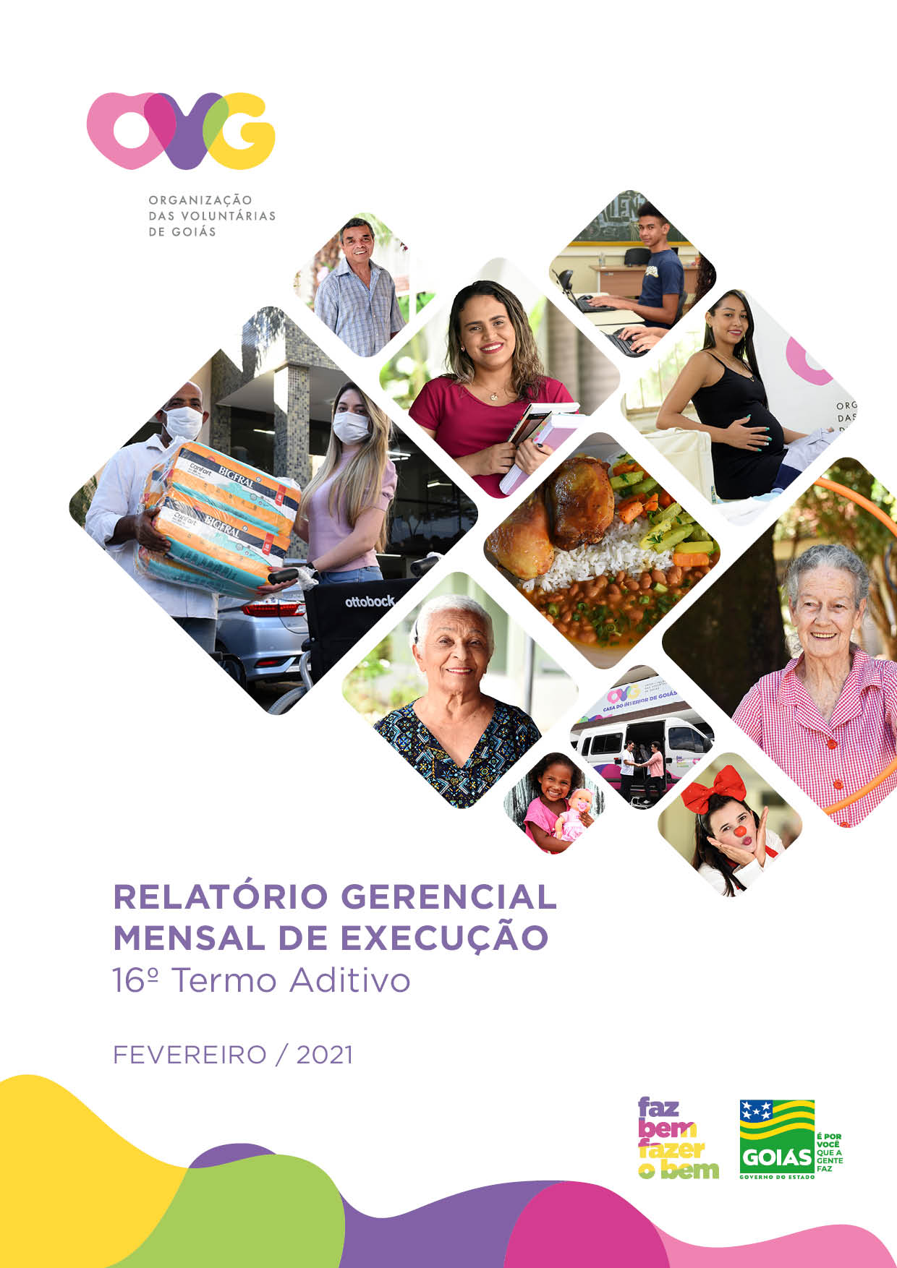

Contra Capa
NEGÓCIO
Assistência Social
e
Promoção do Voluntariado

MISSÃO
Promover com excelência a assistência social para reduzir a desigualdade e a vulnerabilidade socioeconômica e disseminar a cultura do voluntariado, incentivando a participação do cidadão.

VISÃO
Até 2025, ser uma Organização Social reconhecida mundialmente pelo fortalecimento do voluntariado e pela excelência na prestação de serviços de Assistência Social.

VALORES
Ética;
Respeito;
Equidade;
Justiça;
Transparência;
Responsabilidade Social.

